Zadanie 1
Pewien hodowca kóz chciał przedstawić na wykresie sprzedaż i zakup zwierząt.
• Wykonaj wykres kolumnowy, na którym bedzie przedstawiona jednocześnie sprzedaż i zakup zwierząt.
• Nadaj wykresowi tytuł: Sprzedaż i zakup kóz.
• Zastosuj układ legendy u góry wykresu.
• Nadaj tytuł osi poziomej: Miesiące
• Νadaj tytuł osi pionowej: Kozy
Miesiąc | Sprzedaż kóz | Zakup kóz
styczeń | 234 | 222
luty | 345 | 134
marzec | 123 | 256
kwiecień | 99 | 178
maj | 135 | 265
czerwiec | 123 | 134
lipiec | 156 | 210
sierpień | 231 | 89
wrzesień | 345 | 129
październik | 211 | 111
listopad | 312 | 100
grudzień | 189 | 267

Zadanie 2
1) Przedstaw w postaci wykresu liniowego miesięczny kurs dolara.
2) Wykonaj wykres wyglądający, jak ten na obrazku obok.
3) Do wykresu dodaj:
a) tytuł osi poziomej i nazwij go Miesiąc
b) tytuł osi pionowej o treści Cena dolara
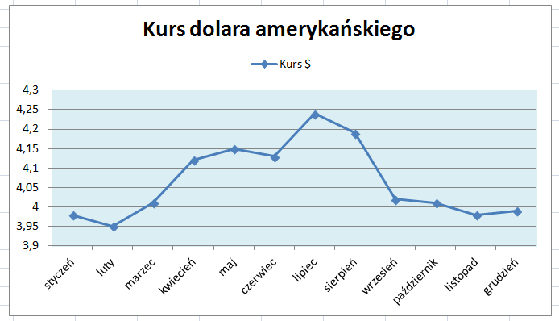
Miesiąc | Kurs $
styczeń | 3.98
luty | 3.95
marzec | 4.01
kwiecień | 4.12
maj | 4.15
czerwiec | 4.13
lipiec | 4.24
sierpień | 4.19
wrzesień | 4.02
październik | 4.01
listopad | 3.98
grudzień | 3.99

Zadanie 3
Przedstaw na wykresie kołowym udział uczniów pewnej szkoły w olimpiadach przedmiotowych.
Tworząc wykres wykonaj:
• tytuł wykresu o treści: Udział uczniów w olimpiadach,
• legendę zastosuj u góry wykresu,
• sformatuj etykiety danych jako procentowe i umieść je na wykresie (w odpowiedniej zakładce wybierz Więcej opcji etykiet danych)
olimpiady | ilość uczniów
Matematyka | 120
J. polski | 60
Historia | 40
J. angielski | 50
Inne | 40
nie uczestniczyli | 239

